实验报告
使用8颗北京三浦的M10*20的螺栓 | 使用8颗上锐的M10*20的螺栓 | 使用8颗固耐安的M10*20的螺栓 使用2颗三浦的M8*20的螺栓和固耐安2颗M8*20的螺栓
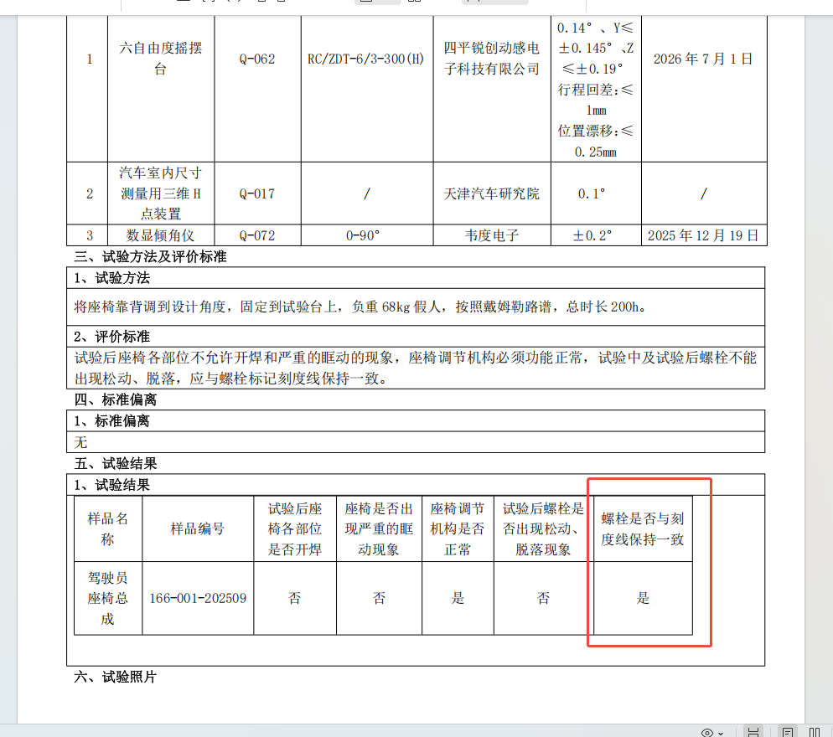
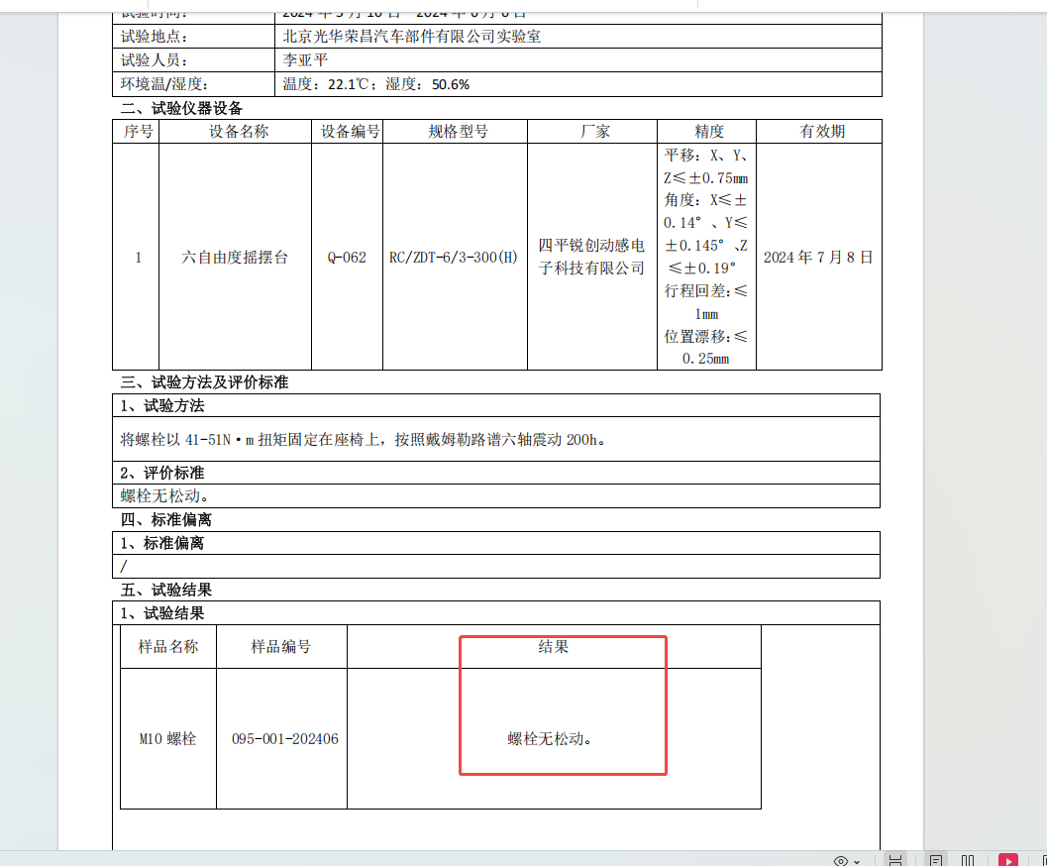

报价单
QAD | 零件描述 | 图示 | 年用量 | 目标价 | 未税价 |  | 协商价 | 周期 | 未税价 |  | 协商价 | 未税价 |  | 协商价 | 周期 | 净重kg | 材料+加工费（元/kg） | 镀黑锌单价（元/kg） | 系数 | 目标价
BFA0000044 | 六角法兰带齿螺栓M8*20镀黑锌 |  | 140000 | 0.15 | 上锐 | 0.300 | 0.260 | 1个月 | 固耐安 | 0.257 |  | 北京三浦 | 0.221 | 周一回复 | 半个月 |  |  |  | 1.12
BFA0010177 | 六角法兰带齿螺栓M10*20镀黑锌 |  | 150000 | 0.27 | 上锐 | 0.420 | 0.370 | 1个月 | 固耐安 | 0.388 |  | 北京三浦 | 0.381 | 0.35 | 半个月 | 0.0229 | 8 | 4 | 1.2 | 0.32976
BFA0010178 | 六角法兰带齿螺栓M8*25镀黑锌 |  | 270000 |  | 上锐 | 0.350 | 0.280 | 1个月 | 固耐安 |  |  | 北京三浦 | 0.250 | 周一回复 | 半个月
 |  |  |  |  | 90天账期 |  |  |  | 款到发货 |  |  | 90天账期

